SAT-OMC-MTN-03
▣ Σενάριο SAT-OMC-MTN-03: Ερώτημα

ΠΡΟΣΩΠΙΚΟ/ ΟΔΗΓΟΣ
Εμφάνιση Μενού Ρυθμίσεων
Επιλογή Κομβίου
Εμφάνιση Πληροφοριών
Touch [Set] button
Tapping Staff Card or Input PIN
ΚΕΟ
Validate pin or card
▶ Περιγραφή και Ροή
Περιγραφή |  | Παρέχει τα δεδομένα στατιστικών χρησιμοποιόντας τα αποθηκευμένα δεδομένα συναλλαγων των επικυρώσεων
Ροή εργασιών

▶ Προετοιμασία
Προετοιμασία |  | STAFF/DRIVER 1 EA , OVMC 1 EA

▶ Δεδομένα
Αρ. | Αντικείμενο | 1 | 2 | 3 | 4 | 5
1 | N/A

001
Test Case -SAT-OMC-MTN-03-001 : Statistics of Transaction Data

1. Test Scenario
Test date |  | 1st |  | Tester |  | 1st
 |  | 2nd |  |  |  | 2nd
 |  | 3rd |  |  |  | 3rd

Login
Vıew Settings Menu
Select Statistics
View Statistics
Description |  | Statistics of Transaction Data |  |  |  |  | Written by |  | Süleyman Kabadayı
Flow

NO | Task | Test data | Expected result | Person in charge | Result |  | Pass/Fail |  |  | Remark
 |  |  |  |  |  |  | 1st | 2nd | 3rd
1 | [Login ] 1. Touch [Set] button 1. Tapping Card or enter pin | Test Data A: Tapping Card /Enter pin | Success to Login | KIM J.E. | 1st |  |  |  |  | Test Data:B
 |  |  |  |  | 2nd
 |  |  |  |  | 3rd
2 | 1.Select Statistics |  | Display the Statistics screen | KIM J.E. | 1st |  |  |  |  | Test Data:C
 |  |  |  |  | 2nd
 |  |  |  |  | 3rd

NO | Item
A | Tapping Card /Enter pin | depault pin : "2580"
B | 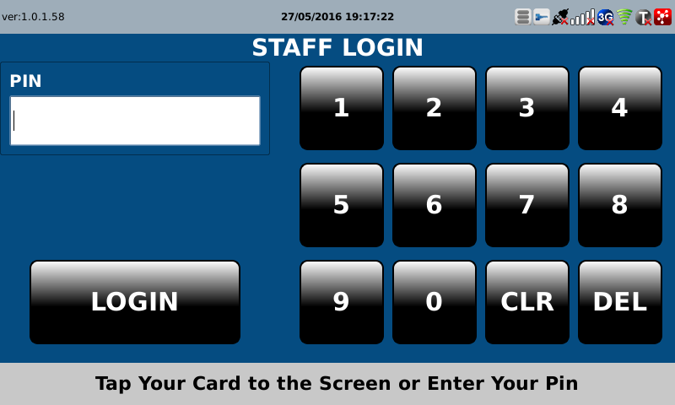 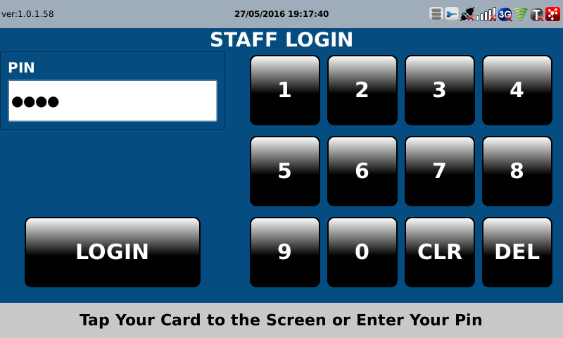
C | 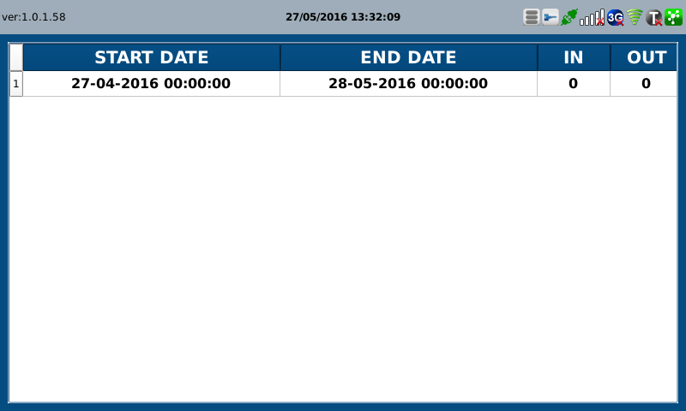 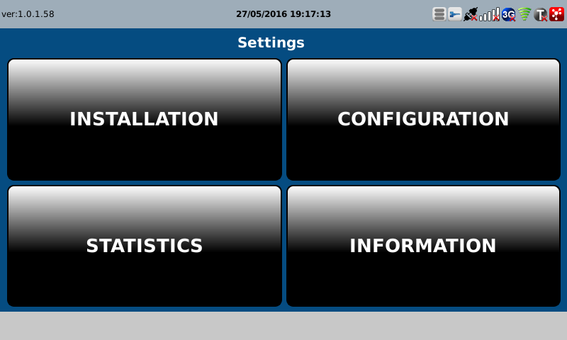

B

